상품제안서
주문제작형 3D캐릭터 열쇠고리-고급형 | 상품코드: S37314

 |  |  |  |  |  |  | 02-713-8555 | www.synergygift.co.kr
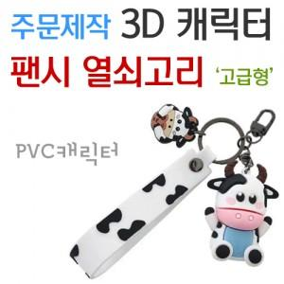

【상세/제작정보】 | <p><span style="font-size: 14pt;">※ 디자인 난이도에 따라 단가, 금형비 편차 발생할 수 있습니다.</span></p><p><span style="font-size: 14pt;">※ 최소 1,000ea부터 주문제작 가능합니다.</span></p><p><span style="font-size: 14pt;">※ 3D캐릭터 + 간지 인쇄 + OPP포장 구성</span></p><p><span style="font-size: 14pt;">※ 주문제작 제품으로 기본 3~4주 소요 됩니다.</span></p>

【인쇄/포장옵션】 | 풀칼라 / OPP(비닐)

【공급단가】 | 수량 | 1,000~ | 2,000~ | 3,000~ | 5,000~ | 10,000~
*VAT별도 | 단가 | 5,000원 | 4,920원 | 4,810원 | 4,620원 | 4,420원

【상품 URL】 | https://www.synergygift.co.kr:443/src/goods_detail.php?gdno=37314

